1
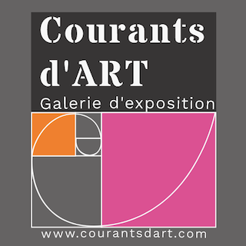
 |  | LISTE DES ŒUVRES
NOM :

Prénom : |  | LE NOMBRE D'ŒUVRES PRESENTEES DOIVENT TENIR COMPTE DE LEUR DIMENSION.

Nom Artiste : |  |  |  | nom figurant sur nos supports

 |  |  |  |  |  | 0.00 M2 | 0.00 M2 | 0.00 €
 | Titre des œuvres (Le nombre des œuvres dépendra de la surface occupée) |  | Technique (sculpture, peinture, photographie,....) | Longueur (cm) | Largeur (cm) | surface (cm2) (calcul automatique) | Hauteur (cm) | Prix*
OEUVRE N°1 |  | MERCI DE NOUS ENVOYER LES PHOTOS DES ŒUVRES SELECTIONNEES UNIQUEMENT EN FORMAT JPEG ou PNG DE BONNE QUALITE POUR NOS SUPPORTS DE COMMUNICATION (film, affiches, catalogue,... |  |  |  | 0.00 M2
OEUVRE N°2 |  |  |  |  |  | 0.00 M2
OEUVRE N°3 |  |  |  |  |  | 0.00 M2
OEUVRE N°4 |  |  |  |  |  | 0.00 M2
OEUVRE N°5 |  |  |  |  |  | 0.00 M2
OEUVRE N°6 |  |  |  |  |  | 0.00 M2
OEUVRE N°7 |  |  |  |  |  | 0.00 M2
OEUVRE N°8 |  |  |  |  |  | 0.00 M2
OEUVRE N°9 |  |  |  |  |  | 0.00 M2
OEUVRE N°10 |  |  |  |  |  | 0.00 M2
 |  |  |  |  |  |  | UNIQUEMENT POUR LES SCULPTURES | Prix*
Lors de la sélection finale, l’artiste tiendra à disposition exclusivement les œuvres sélectionnées par le jury et listées dans le tableau ci-dessus, duement rempli. Si une ou des œuvres ne sont plus disponibles pour la date du dépôt, l’artiste devra en informer l’association et il s’engage auprès d’elle à remplacer la ou les pièces manquantes par des œuvres similaires en technique et dimensions. En cas de désaccord, l’artiste peut se voir retiré de l’exposition. |  |  |  |  |  |  |  | aucune commission n'est prise sur les ventes

